First
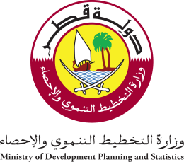 State of Qatar Ministry of Development Planning and Statistics Economic Statistics and National Accounts Department | دولـــــــــــة قــطــــــــــر وزارة التخطيط التنموي والإحصاء إدارة الإحصاءات الاقتصادية و الحسابات الوطنية

النشرة السنوية لإحصاءات الطاقة والصناعة The Annual Bulletin of Industry & Energy Statistics 2015

العدد 34 34th Issue

36

